关系图
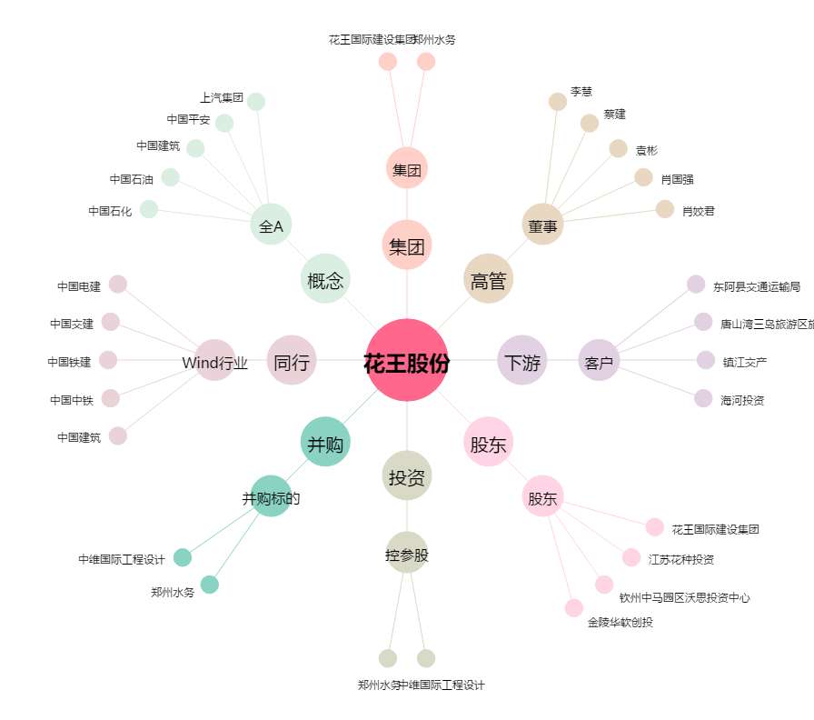
花王股份[603007.SH] - 关系概览图

